Referencia Imagem
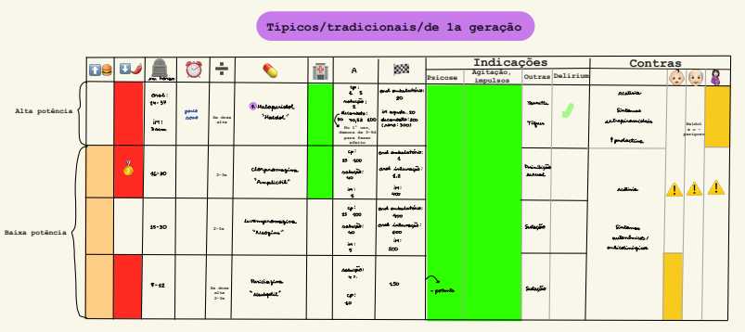
Referencia visual original - Tabela 3

Imagem original da Tabela 3. A aba estruturada deve ser auditada linha a linha antes de uso pelo motor.

